Sheet1
附件2
新鑫 公司 2026 年度物资申购（采购）计划表（其它类）
 | 编制单位： |  |  |  | 计划编号： |  |  |  |  | 编制日期：
物资编码 | 物资名称 | 规格型号 | 计量单位 | 年度消耗定额数量 | 本年需求计划数量 | 安全库存数量 | 总需求数量 合计 | 现有库存数量 | 已报计划 未到货数量 | 计划采购数量 | 预计采购单价 | 预计采购金额（万元） | 提报部门 | 联系人 | 要求现场交货日期 | 备注
1107010008 | Ремений цавуу 皮带胶 | 璜时得 LDJ-293-2 | Хос/ 组 | / | 100 | 0 | 100 | 82 | 0 | 18 |  |  | 选矿厂 | 王梓屹 | 按需求计划3个月内
1004010003 | Зэв арилгагч 万能除锈润滑剂 | VSL-60 | Сав/瓶 | / | 500 | 0 | 500 | 0 | 0 | 500 |  |  | 选矿厂 | 王梓屹 | 按需求计划3个月内
1107010004 | Шахдаг хөөс 泡沫填充剂 |  | Сав/瓶 | / | 100 | 0 | 100 | 0 | 0 | 100 |  |  | 选矿厂 | 王梓屹 | 按需求计划3个月内
1107010075 | Лакан будаг 磁漆 | Цагаан , 20 литр нэг сав白色 20升一桶 | Сав/桶 | / | 10 | 0 | 10 |  | 0 | 10 |  |  | 选矿厂 | 王梓屹 | 按需求计划3个月内
1107010076 | Лакан будаг 磁漆 | Шар , 20 литр нэг сав黄色 20升一桶 | Сав/桶 | / | 10 | 0 | 10 |  | 0 | 10 |  |  | 选矿厂 | 王梓屹 | 按需求计划3个月内
1107010077 | Лакан будаг 磁漆 | Цэнхэр , 20 литр нэг сав 蓝色 20升一桶 | Сав/桶 | / | 10 | 0 | 10 |  | 0 | 10 |  |  | 选矿厂 | 王梓屹 | 按需求计划3个月内
1107010078 | Лакан будаг 磁漆 | Хар , 20 литр нэг сав 黑色 20升一桶 | Сав/桶 | / | 10 | 0 | 10 |  | 0 | 10 |  |  | 选矿厂 | 王梓屹 | 按需求计划3个月内
1107010079 | Лакан будаг 磁漆 | Саарал , 20 литр нэг сав 灰色 20升一桶 | Сав/桶 | / | 25 | 0 | 25 |  | 0 | 25 |  |  | 选矿厂 | 王梓屹 | 按需求计划3个月内
1107010080 | Лакан будаг 磁漆 | Төмрийн улаан , 20 литр нэг сав 铁锈红 20升一桶 | Сав/桶 | / | 10 | 0 | 10 | 0 | 0 | 10 |  |  | 选矿厂 | 王梓屹 | 按需求计划3个月内
1107010081 | Лакан будаг 磁漆 | Улаан , 20 литр нэг сав 红色 20升一桶 | Сав/桶 | / | 10 | 0 | 10 | 0 | 0 | 10 |  |  | 选矿厂 | 王梓屹 | 按需求计划3个月内
1107010082 | Лакан будаг 磁漆 | Ногоон , 20 литр нэг сав 绿色 20升一桶 | Сав/桶 | / | 10 |  | 10 |  |  | 10 |  |  | 选矿厂 | 王梓屹 | 按需求计划3个月内
0902010121 | электрон жин 电子天平 | TS 30kg/1g | Ширхэг /台 | / | 2 | 1 | 3 | 0 | 0 | 3 |  |  | 选矿厂 | 王梓屹 | 按需求计划1个月内交付 | 金诺电子天平，大量程天平，最大量程30kg，最小分度值1g
0902010122 | Латекс хоолой 乳胶管 | 内径6mm外径9mm | Метр /米 | / | 100 |  | 100 |  |  | 100 |  |  | 质检中心 | 罗君
0320010008 | Мананжуулагч 雾化器 |  | Ширхэг /个 | / | 3 |  | 3 |  |  | 3 |  |  | 质检中心 | 罗君 |  | 原子吸收PG-990型配件
0902010129 | Гадаргуугийн таваг 表面皿 | Φ70mm | Ширхэг /个 | / | 50 |  | 50 |  |  | 50 |  |  | 质检中心 | 罗君
0902010017 | Гадаргуугийн таваг 表面皿 | Φ90mm | Ширхэг /个 | / | 50 |  | 50 |  |  | 50 |  |  | 质检中心 | 罗君
0902030032 | Нарийн амтай стакан 收口烧杯 | 500ml | Ширхэг /个 | / | 40 |  | 40 |  |  | 40 |  |  | 质检中心 | 罗君
0902030033 | Өргөн амтай стакан 广口烧杯 | 250ml | Ширхэг /个 | / | 100 |  | 100 |  |  | 100 |  |  | 质检中心 | 罗君
0902030027 | Эзлэхүүн хэмжих колбо 容量瓶 | 50ml | Ширхэг /个 | / | 100 |  | 100 |  |  | 100 |  |  | 质检中心 | 罗君
0902030028 | Хуванцар угаагч сав 塑料洗瓶 | 500ml | Ширхэг /个 | / | 20 |  | 20 |  |  | 20 |  |  | 质检中心 | 罗君
0902010124 | Бөмбөгөр их биетэй пипетк 大肚吸管 | 10ml | Ширхэг /支 | / | 30 |  | 30 |  |  | 30 |  |  | 质检中心 | 罗君
0902010126 | Бөмбөгөр их биетэй пипетк 大肚吸管 | 20ml | Ширхэг /支 | / | 30 |  | 30 |  |  | 30 |  |  | 质检中心 | 罗君
0902030029 | Алтны элементийн чийдэн 金元素灯 |  | Ширхэг /个 | / | 2 |  | 2 |  |  | 2 |  |  | 质检中心 | 罗君 |  | 原子吸收PG-990型配件 （北京普析）
0902010128 | Электролизийн сав 电解池 | 10ml | Ширхэг /个 | / | 60 |  | 60 |  |  | 60 |  |  | 质检中心 | 罗君
0902030030 | Капилляр хоолой 毛细管 | 直径4.2mm | Ширхэг /根 | / | 30 |  | 30 |  |  | 30 |  |  | 质检中心 | 罗君 |  | JP--303型 极谱分析仪
0320050002 | 30 кг электрон жин 30公斤电子秤 | 30kg/1g | Ширхэг /个 | / | 2 |  | 2 |  |  | 2 |  |  | 质检中心 | 罗君 |  | 宁波金诺天平仪器有限公司，分度值1g | 移至五金工具内
0320050001 | Хэт авианы чийгшүүлэгч 超声波加湿器 | CJS-10C | Ширхэг /个 | / | 5 |  | 5 |  |  | 5 |  |  | 质检中心 | 罗君 |  | 绍兴市上虞德东电机有限公司 | 移至五金工具内
0320050003 | Конус хэлбэрийн колбо 锥形瓶 | 500ml | Ширхэг /个 | / | 200 |  | 200 |  |  | 200 |  |  | 质检中心 | 罗君
0320050004 | Гар барих рултай тоос цацагч машин 手提式方向盘打灰机 | 60cm不锈钢螺旋杆 | Ширхэг /个 | / | 1 |  | 1 |  |  | 1 |  |  | 质检中心 | 罗君
0320030001 | Нойтон дээж хуваагч машин湿式分样机 | XSHF2-3 | Ширхэг /台 | / | 2 |  | 2 |  |  | 2 |  |  | 质检中心 | 罗君 |  | 南昌科腾化验仪器成套设备有限公司 | 移至五金工具内
0902010120 | Саваагүй пневматик цилиндр 无杆气缸 | 往复行程1m | Ширхэг /个 | / | 2 |  | 2 |  |  | 2 |  |  | 质检中心 | 罗君 |  | 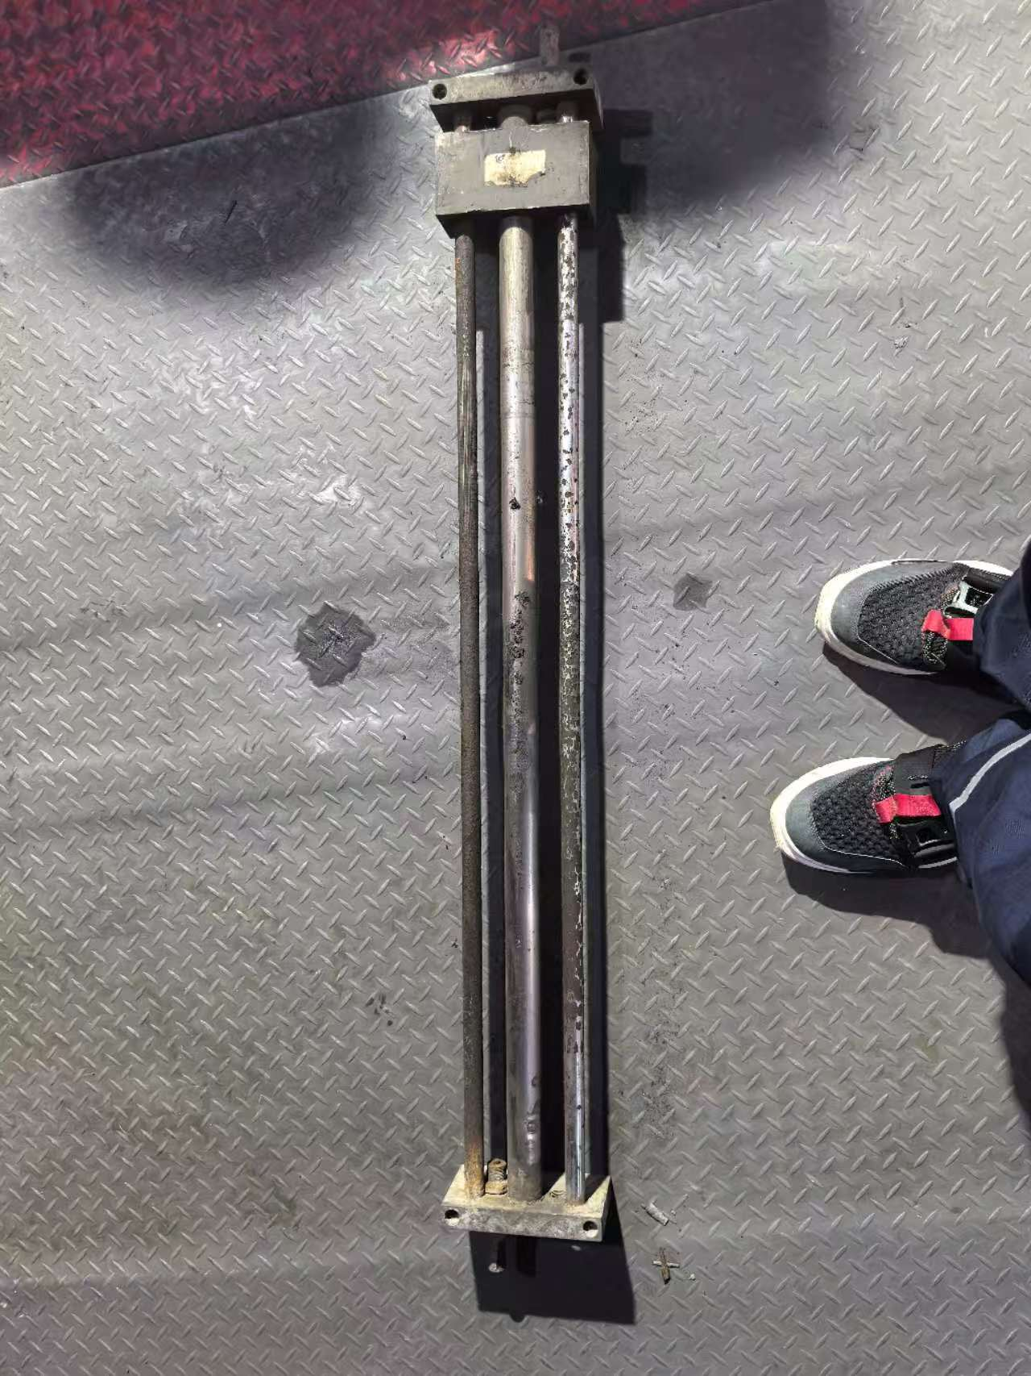 适用于原矿往复式取样机
0320030003 | Саваагүй пневматик цилиндр 无杆气缸 | 往复行程1.1m | Ширхэг /个 | / | 2 |  | 2 |  |  | 2 |  |  | 质检中心 | 罗君 |  | 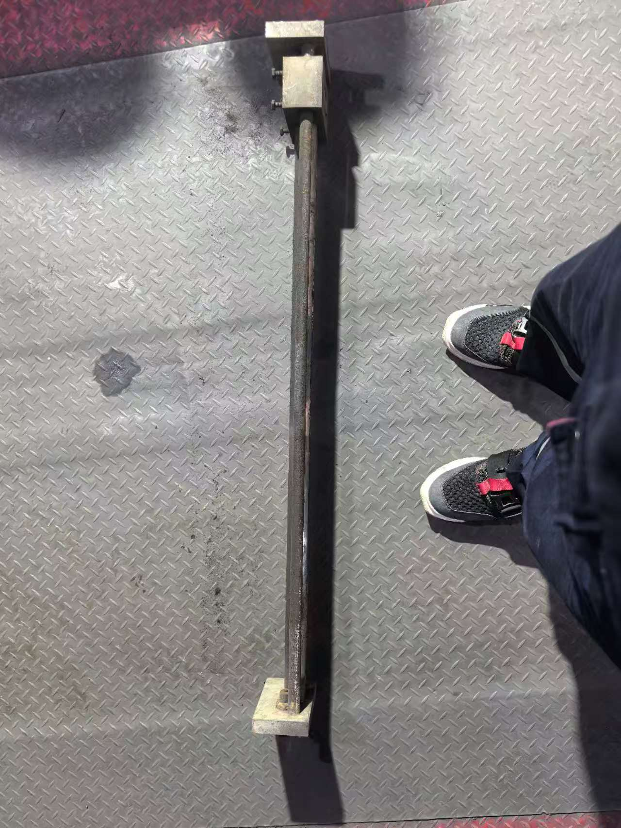 适用于尾矿往复式取样机
0320030004 | Зэвэрдэггүй ган шигшүүрийн сагс 不锈钢簸箕 | 120nn*150*50mm | Ширхэг /个 | / | 5 |  | 5 |  |  | 5 |  |  | 质检中心 | 罗君
0320030005 | Модон бариултай жижиг алх木柄小铲子 | 6cm*13cm*24cm | Ширхэг /把 | / | 10 |  | 10 |  |  | 10 |  |  | 质检中心 | 罗君
0320030006 | Зэвэрдэггүй ган стандарт шинжилгээний шигшүүр不锈钢标准检验筛 | 200目 | Ширхэг /个 | / | 50 |  | 50 |  |  | 50 |  |  | 质检中心 | 罗君
1107010083 | Будаг 油漆 | Шар , 20 литр нэг сав 中黄 20升一桶 | Сав/桶 | / | 3 |  | 3 | 0 |  | 3 |  |  | 采矿厂 | 张会超
1107010084 | Будаг 油漆 | Цэнхэр , 20 литр нэг сав 福田蓝色 20升一桶 | Сав/桶 | / | 5 |  | 5 | 0 |  | 5 |  |  | 采矿厂 | 张会超
1107010041 | Будаг 油漆 | Саарал , 20 литр нэг сав 灰色 20升一桶 | Сав/桶 | / | 5 |  | 5 | 0 |  | 5 |  |  | 采矿厂 | 张会超
1107010033 | Будаг 油漆 | Цагаан , 20 литр нэг сав 白色 20升一桶 | Сав/桶 | / | 3 |  | 3 | 0 |  | 3 |  |  | 采矿厂 | 张会超
金额合计 |  |  |  |  | —— | —— | —— | —— | —— | —— | —— | -
说明： | 1.采购计划中物资名称均需按照物资编码来统一规范对应，如为新增采购物资，请由仓库按照物资属性预先增加物资编码。
 | 2.请保留表中公式不变，不得删除。
 | 3.表中数量列如无数据请填0。
公司负责人： |  |  | 分管领导： |  |  |  | 生产部： |  | 财务部： |  | 商务部： |  | 制表人：

